VPP PHUONG NAM
 | CÔNG TY TNHH TM DV VPP PHƯƠNG NAM
 | Địa chỉ: B18/19K Nguyễn Văn Linh- Bình Hưng _ Bình Chánh, Tp. HCM
 | Điện thoại: (08)3758.4761 - 3758 3302 Fax: (08) 37583302 Email: phuongnam@vpppn.com Website: www.vppp.com

BẢNG BÁO GIÁ VĂN PHÒNG PHẨM
 |  |  |  | Tp.Hồ Chí Minh, Ngày 14 Tháng 09 Năm 2016
Kính gửi: Công Ty TNHH Đất Hợp
Địa chỉ: 144 Chu Văn An, Phường 26, Quận Bình Thạnh, Thành Phố Hồ Chí Minh
Điện thoại :35116747 - 0975147192
Người giao dịch: Chị Hương

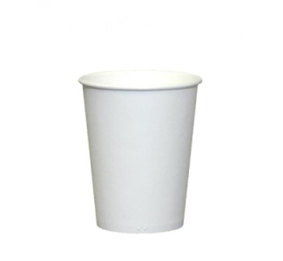
Công ty VPP Phương Nam xin gửi đến Qúy khánh hàng bảng báo giá như sau:
STT | TÊN HÀNG | Đ VT | SỐ LUỢNG | ĐƠN GIÁ | THÀNH TIỀN
1 | Ly Giấy 220ml (1lốc =50cái) | Cái | 1 | 900 | 900
CỘNG |  |  |  |  | 900
THUẾ VAT 10% |  |  |  |  | 90
TỔNG CỘNG |  |  |  |  | 990

Quý công ty xem xét báo giá như trên. Mọi thắc mắc xin vui lòng liên hệ: (08)37584761 -908 44 64 82
Ghi chú:
* Xuất xứ: Hàng giao đúng theo nguồn gốc và xuất xứ của từng mặt hàng
* Giao hàng: Trong vòng 3 ngày hoặc linh động (trừ chủ nhật, ngày lễ) kể từ ngày nhận được Đơn đặt hàng

 |  |  |  | Ngừoi lập phiếu
 |  |  |  | (Ký và ghi rõ họ tên)

 |  | Huỳnh Thị Trúc Ly

RẤT MONG NHẬN ĐƯỢC SỰ QUAN TÂM HỢP TÁC LÂU DÀI VỚI QUÝ CÔNG TY

